Задание 1
решение нелинейного уравнения

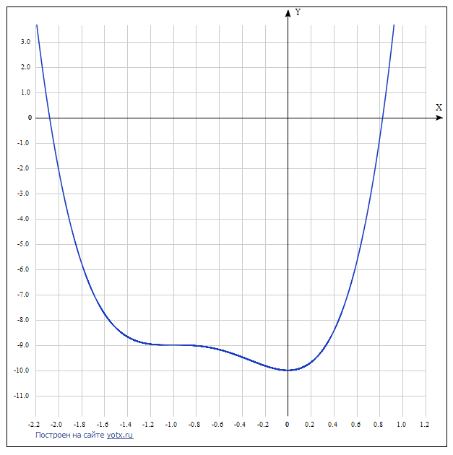
 |  |  |  | график функции
отделение корней табличным способом |  |  |  | отделение корней графическим способом
x | Y(x)
-2.2 | 4.1328
-2 | -2
-1.8 | -5.7232
-1.6 | -7.7472
-1.4 | -8.6672
-1.2 | -8.9632
-1 | -9
-0.8 | -9.0272
-0.6 | -9.1792
-0.4 | -9.4752
-0.2 | -9.8192
0 | -10
0.2 | -9.6912
0.4 | -8.4512
0.6 | -5.7232
0.8 | -0.8352
1 | 7

интервал, содержащий корень [-2.2;-2], [0.8;1]

решение уравнения
точность 0,01 |  | точность 0,0001
x | f(x) | x | f(x)
-2.0759348045 | 0.0025234443261 | -2.075847614 | 9.2899476449E-06
0.82604332478 | 6.9355611153E-05 | 0.82604332478 | 6.9355611153E-05

